oj7110
견 적 서

소양강댐관리단 |  | 귀하
전화 :
팩스 :
담당 :

아래와 같이 견적합니다.

견 적 합 계 : | ₩290,000
견 적 일 자 : | 2016-05-20
결 재 조 건 :

품 명 | 규 격 | 수 량 | 단 가 | 금 액 | 세 액 | 합 계 액
 |  |  |  | - | - | -
프린터 | HP officejet 7110 | 1 | 263,636 | 263,636 | 26,364 | 290,000

 | A3 잉크젯 프린터
 | 컬러 인쇄 속도 : 8ppm|흑백 인쇄 속도 : 15ppm
 | 4,800dpi|USB|유선 + 무선 네트워크 |  |  | - | - | -
 | 잉크 ; 흑백1개 + 컬러 3개 |  |  |  | - | -

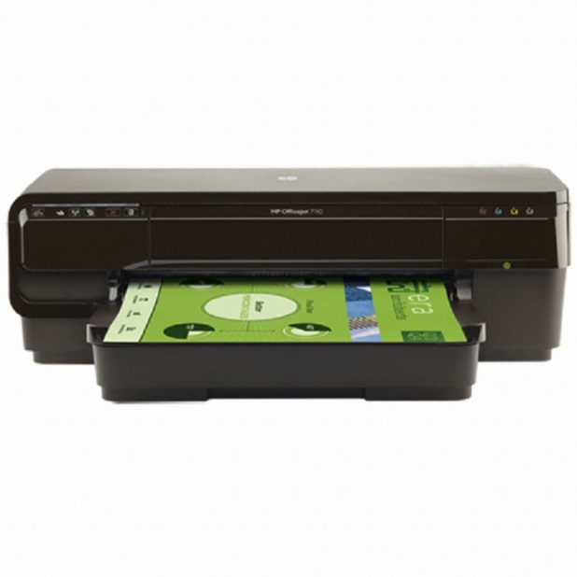
 |  |  |  |  | - | -
 |  |  |  |  | - | -
 |  |  |  |  | - | -
 |  |  |  |  | - | -
 |  |  |  |  | - | -
 |  |  |  |  | - | -
 |  |  |  | - | - | -
 |  |  |  |  | - | -
 |  |  |  |  | - | -
 |  |  |  |  | - | -
 |  |  |  |  | - | -
 |  |  |  |  | - | -
 |  |  |  |  | - | -
 |  |  |  |  | - | -
 |  |  |  |  | - | -
 |  |  |  |  | - | -
 |  |  |  |  | - | -
 |  |  |  |  | - | -
 |  |  |  |  | - | -
* 결제계좌 : 신한 110-138-600484 씨-넷 |  |  | 합 계 | 합 계 | 26,364 | 290,000
* 견적담당 : | 유지현(033-264-3200)
* REMARK

